Лист1
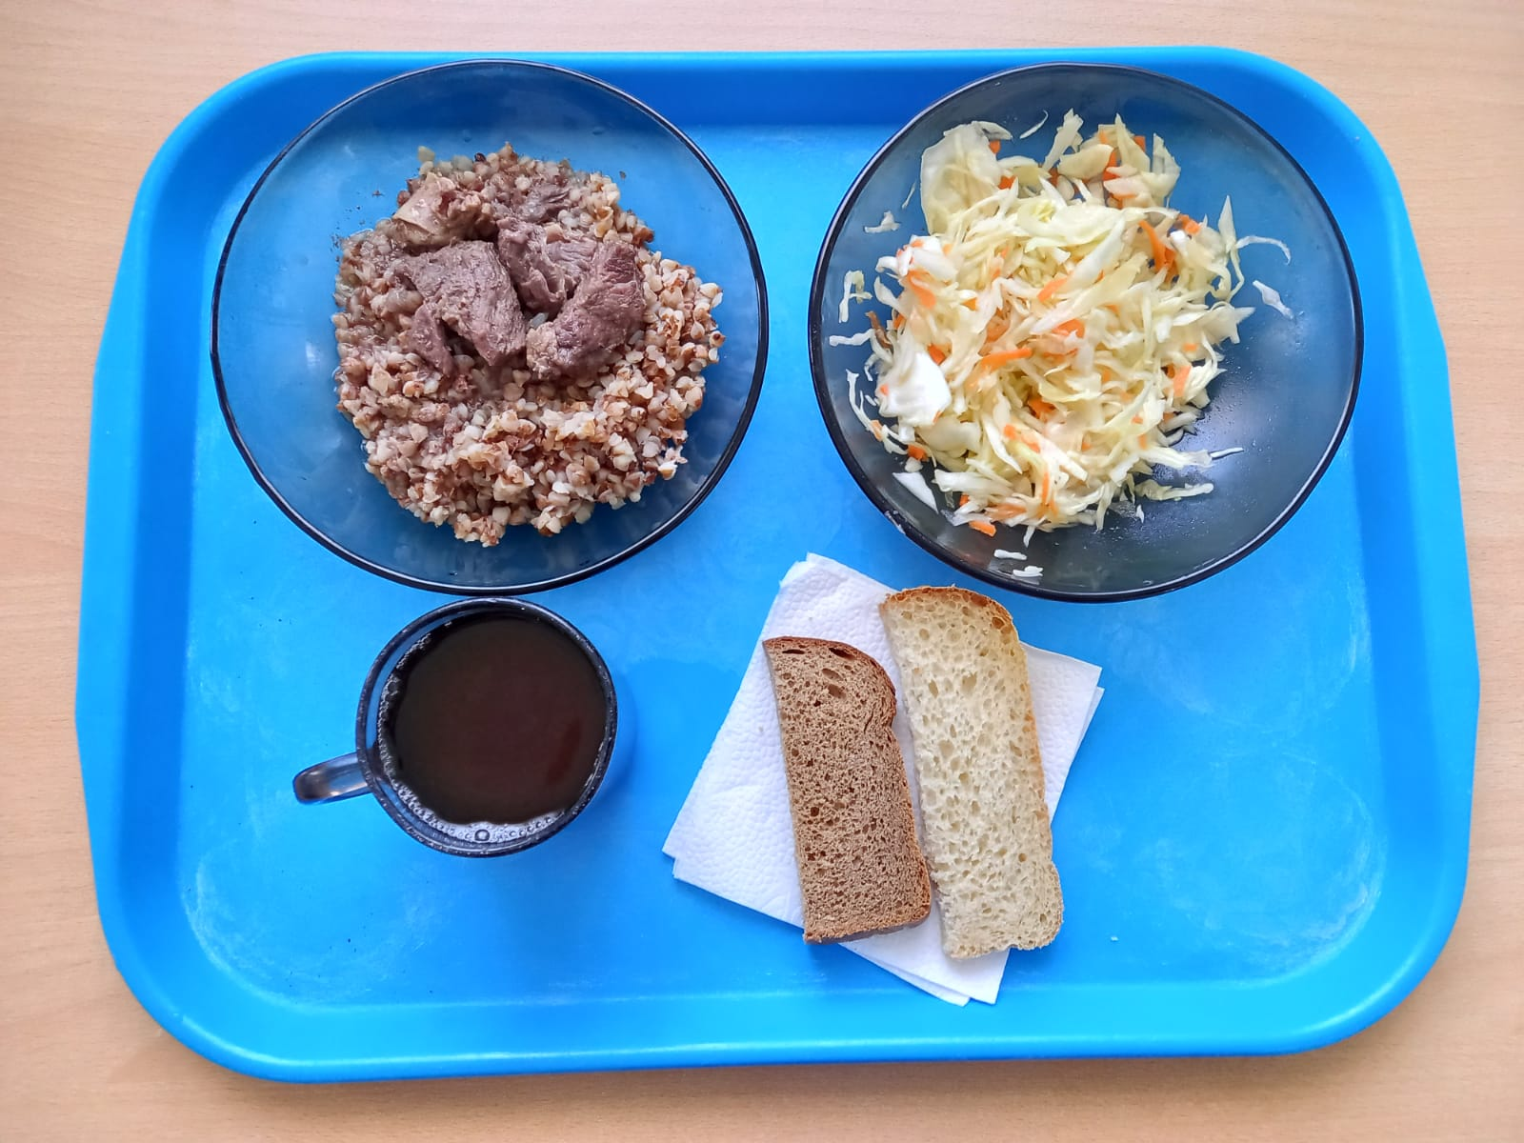
Школа | МБОУ ООШ №25 имени В.В.Буракова станицы Баракаевской |  |  | Отд./корп |  |  |  | День | 26.11.2021г

Прием пищи | Раздел | № рец. | Блюдо | Выход, г | Цена | Калорийность | Белки | Жиры | Углеводы

5-9 классы | Закуска | 4 | Салат из овощей(белокачанной капусты с морковью) | 100 |  | 136.00 | 1.60 | 10.10 | 9.60
 | Гор.блюдо | 363 | Мясо тушеное | 100 |  | 283.00 | 27.20 | 19.04 | 0.00
 | Гарнир | 243 | Каша вязкая(ячневая) | 180 |  | 303.70 | 10.30 | 9.40 | 44.50
 | Напиток | 508 | Компот из смеси сухофруктов | 200 |  | 208.08 | 0.80 | 0.00 | 27.00
 | Хлеб | 108 | Хлеб пшеничный | 26 |  | 61.10 | 1.98 | 0.21 | 20.17
 | Хлеб | 109 | Хлеб ржаной | 23 |  | 40.02 | 1.52 | 0.28 | 11.51
 |  |  |  |  | 73.12р. | 1031.90 | 43.40 | 39.03 | 112.78
Завтрак | Закуска | 4 | Салат из овощей(белокачанной капусты с морковью) | 100 |  | 136.00 | 1.60 | 10.10 | 9.60
сотрудники | Гор.блюдо | 363 | Мясо тушеное | 110 |  | 283.00 | 27.20 | 19.04 | 0.00
 | Гарнир | 243 | Каша вязкая(ячневая) | 150 |  | 303.70 | 10.30 | 9.40 | 44.50
 | Напиток | 508 | Компот из смеси сухофруктов | 200 |  | 208.08 | 0.80 | 0.00 | 27.00
 | Хлеб | 108 | Хлеб пшеничный | 26 |  | 61.10 | 1.98 | 0.21 | 20.17
 | Хлеб | 109 | Хлеб ржаной | 23 |  | 40.02 | 1.52 | 0.28 | 11.51
 |  |  |  |  | 73.12р. | 1031.90 | 43.40 | 39.03 | 112.78

